Sheet1
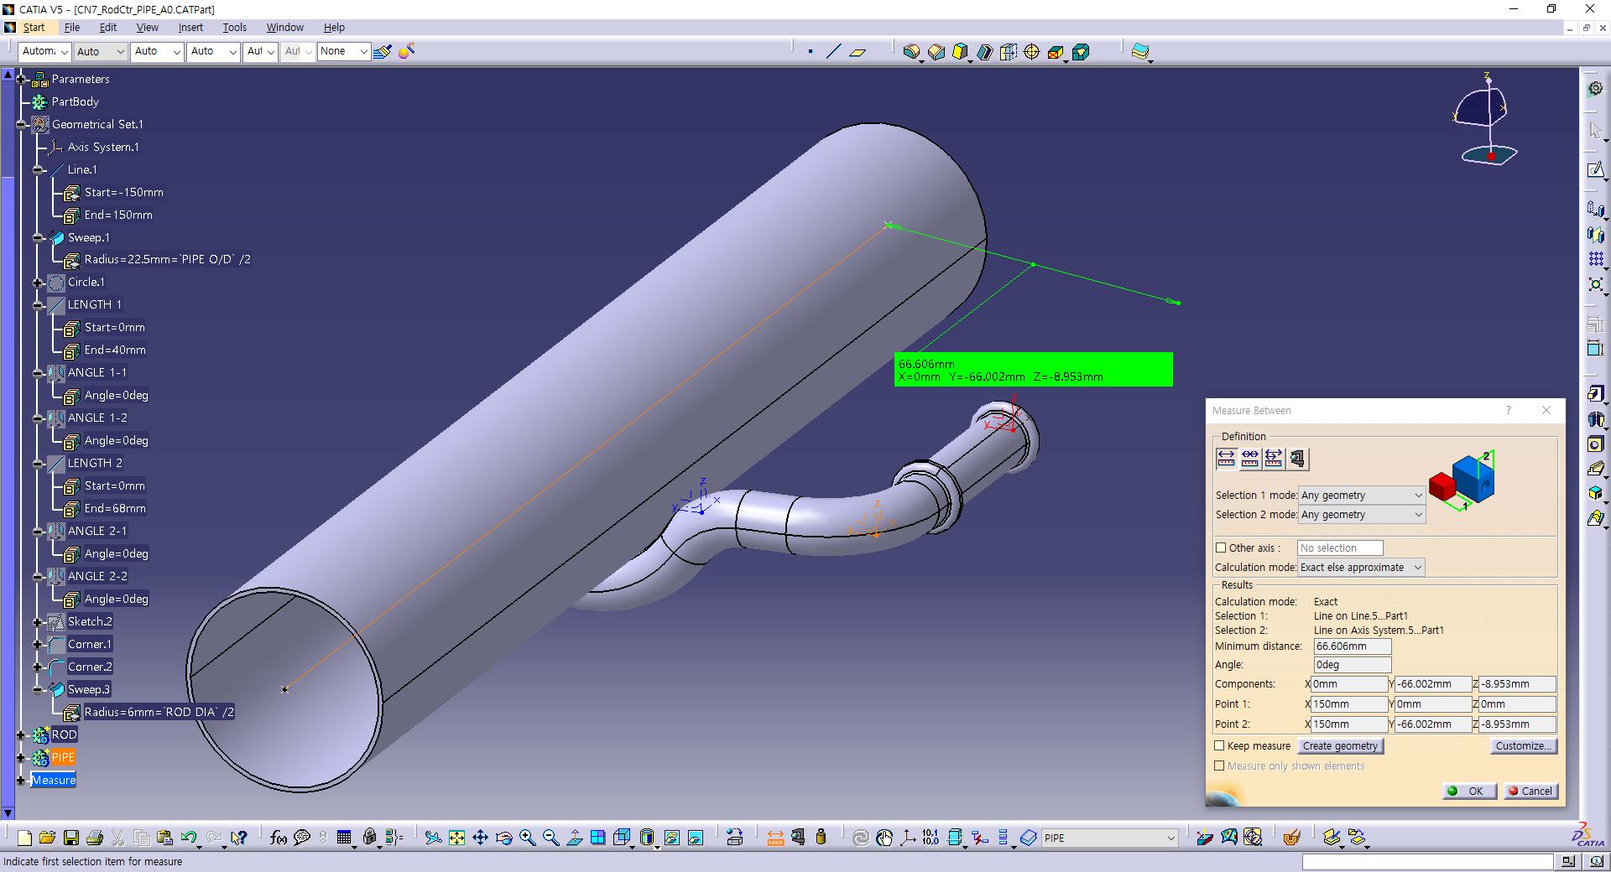
A11, Direction xy
A12, Direction yz
A22, Direction xz
A21(-), Direction xy

 |  | 입력하중 | PIPE 길이 | PIPE 직경 | 용접길이 | A11 | A12 | A21 | A22 | D1 | D2 | Location | vonMises
Default | CASE0 | 100 | 300 | 45 | 25 | 0 | 0 | 0 | 0 | 40 | 68 | PIPE | 262.887
 | CASE1 | 100 | 300 | 45 | 25 | 40 | 0 | 0 | 0 | 40 | 68 | PIPE | 288.555
 | CASE2 | 100 | 300 | 45 | 25 | 0 | 40 | 0 | 0 | 40 | 68 | PIPE | 267.592
 | CASE3 | 100 | 300 | 45 | 25 | 0 | 0 | -40 | 0 | 40 | 68 | PIPE | 350.837
 | CASE4 | 100 | 300 | 45 | 25 | 0 | 0 | 0 | -40 | 40 | 68 | PIPE | 233.485
 | CASE5 | 100 | 300 | 45 | 25 | 0 | 0 | -89 | 0 | 40 | 68 | PIPE | 361.570
 | CASE6 | 100 | 300 | 45 | 25 | 0 | 0 | -89 | 0 | 20 | 50 | PIPE | 242.771
 | CASE7 | 100 | 300 | 45 | 25 | 40 | 40 | 0 | 0 | 40 | 68 | PIPE | 281.390
 | CASE8 | 100 | 300 | 45 | 25 | 40 | 0 | -40 | 0 | 40 | 68 | PIPE | 371.372
 | CASE9 | 100 | 300 | 45 | 25 | 40 | 0 | 0 | -40 | 40 | 68 | PIPE | 248.533
 | CASE10 | 100 | 300 | 45 | 25 | 0 | 40 | -40 | 0 | 40 | 68 | PIPE | 350.814
 | CASE11 | 100 | 300 | 45 | 25 | 0 | 40 | 0 | -40 | 40 | 68 | PIPE | 212.221
 | CASE12 | 100 | 300 | 45 | 25 | 0 | 0 | -40 | -40 | 40 | 68
 | CASE13 | 100 | 300 | 45 | 25 | 40 | 40 | -40 | -40 | 40 | 68 | Hrod | 116.592

